Sheet1
 |  |  | PT. VANTSING INTERNATIONAL GROUP

 |  |  | Address 地址： Soldays X Lesso Jl. Raya Daan Mogot No 1 RT 06 Rw 02, Samping Rusun Polri RQR9 H7P RT06RW02, North Kedoya Kebonjeruk, West Jakarta, DKI Jakarta, 11520.
万鼎 |  |  | Contact Person联系人：Rubi Contact Number / 联系电话 ： +62 878-2061-8709 Mail：vantsing@vtintl.id
报价单 PENAWARAN HARGA
NO | Nama Permintaan | Spesifikasi Permintaan | Satuan | QTY | Product number | Nama Penawaran | Nama Indonesia | Spesifikasi Penawaran | Satuan | QTY | Brand | Harga | Total Harga | Catatan
序号 | 询价名称 | 询价规格 | 单位 | 数量 | 产品编号 | 报价名称 | 印尼名称 | 报价规格 | 单位 | 数量 | 品牌 | 单价 | 总额 | 备注
1 | 排水管 | 150 | 根 | 7 | 8020010044 | 建筑排水用PVC-U管(A)白色 dn160 4M | PVC-U Drain Pipe(A) dn160 4M - LESSO | dn160 | 4M/根 | 7 | 联塑 | Rp292,456 | Rp2,047,192 | 现货
2 | 排水管 | 150直通 | 个 | 6 | 8020020748 | 直通(管)PVC-U排水配件白色dn160 | Straight-through (Pipe Clamp) PVC-U drainage fitting white dn160 - LESSO | dn160 | 个 | 6 | 联塑 | Rp20,062 | Rp120,372 | 现货
3 | 排水管 | 150 三通 | 个 | 1 | 8020020337 | 90°顺水三通(等径三通)PVC-U排水配件白色 dn160 | dn160 Sanitary tee(PVC-U DF) | dn160 | 个 | 1 | 联塑 | Rp64,044 | Rp64,044 | 现货
4 | 排水管 | 90度弯头 | 个 | 3 | 8020020592 | 90°直角弯头PVC-U排水配件白色 dn160 |  | dn160 | 个 | 3 | 联塑 | Rp42,570 | Rp127,710 | 现货
5 | 排水管 | 45度弯头 | 个 | 8 | 8020020558 | 45°弯头PVC-U排水配件白色 dn160 | 45° Elbow (PVC-U DF) dn160 - LESSO | dn160 | 个 | 8 | 联塑 | Rp32,477 | Rp259,816 | 现货
6 | 排水管 | 150管夹 | 个 | 11 | 8020020182 | PVC管卡(配尖咀螺丝)PVC-U排水配件白色 dn160 | dn160 PVC pipe clamp(TS PVC-U DF) | 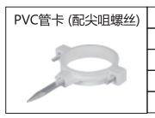 | 个 | 11 | 联塑 | Rp11,114 | Rp122,254 | 现货
7 | 排水管 | 150变110 直通 | 个 | 1 | 8020020049 | 大小头PVC-U排水配件白色 dn160×110 | dn160X110 Reducing bushing(PVC-U DF) -LESSO | 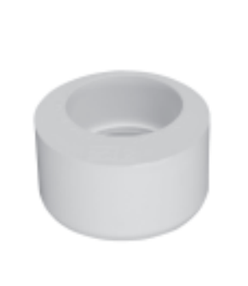 | 个 | 1 | 联塑 | Rp15,437 | Rp15,437 | 现货
8 | 排水管 | 110 | 根 | 5 | 8020010018 | 建筑排水用PVC-U管(A)白色 dn110 4M | PVC-U Drain Pipe (A) 4M dn110 - LESSO | dn110 | 4M/根 | 5 | 联塑 | Rp159,042 | Rp795,210 | 现货
9 | 排水管 | 存水弯，带检修盖110 | 个 | 10 | 8020020240 | P型存水弯(带检查口)PVC-U排水配件白色 dn110 | dn110 P Trap with cleanout(PVC-U DF) -LESSO | 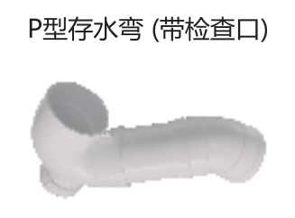 | 个 | 10 | 联塑 | Rp59,845 | Rp598,450 | 现货
10 | 排水管 | 110斜三通 | 个 | 7 | 8020020405 | 45°斜三通PVC-U排水配件白色 dn110 | dn110 Wye(PVC-U DF) - LESSO | dn110 | 个 | 7 | 联塑 | Rp34,302 | Rp240,114 | 现货
11 | 排水管 | 110正三通 | 个 | 8 | 8020020349 | 90°顺水三通(等径三通)PVC-U排水配件白色 dn110 | dn110 Sanitary tee(PVC-U DF) -LESSO | dn110 | 个 | 8 | 联塑 | Rp26,274 | Rp210,192 | 现货
12 | 排水管 | 110直通 | 个 | 10 | 无货
13 | 排水管 | 90度弯头 | 个 | 8 | 8020020588 | 90°直角弯头PVC-U排水配件白色 dn110 | elbow dia 90 110mm - LESSO | dn110 | 个 | 8 | 联塑 | Rp19,340 | Rp154,720 | 现货
14 | 排水管 | 90度弯头，带检修口 | 个 | 2 | 8020020639 | 90°弯头(带检查口)PVC-U排水配件白色 dn110 | dn110 90Elbow w/Co(PVC-U DF) -LESSO | 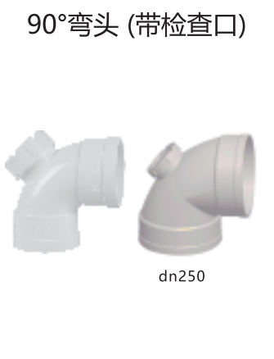 | 个 | 2 | 联塑 | Rp25,180 | Rp50,360 | 现货
15 | 排水管 | 45度弯头 | 个 | 16 | 8020020556 | 45°弯头PVC-U排水配件白色 dn110 | 45° Elbow (PVC-U DF) dn110 - LESSO | dn110 | 个 | 16 | 联塑 | Rp14,562 | Rp232,992 | 现货
16 | 排水管 | 100变50三通 | 个 | 10 | 8020020430 | 90°异径三通PVC-U排水配件白色 dn110×50 | Reducing Tee Drainage PVC-U dn110×50 - LESSO | dn110×50 | 个 | 10 | 联塑 | Rp16,142 | Rp161,420 | 现货
17 | 排水管 | 100变50直通 | 个 | 10 | 8020020047 | 大小头PVC-U排水配件白色 dn110×50 | Reducer 110mm x 50mm - LESSO | dn110×50 | 个 | 10 | 联塑 | Rp6,277 | Rp62,770 | 现货
18 | 排水管 | 50正三通 | 个 | 10 | 8020020343 | 90°顺水三通(等径三通)PVC-U排水配件白色 dn50 | dn50 Sanitary tee(PVC-U DF) -LESSO | dn50 | 个 | 10 | 联塑 | Rp3,905 | Rp39,050 | 现货
19 | 排水管 | 分两片管卡 | 个 | 20 | 8020020186 | Ⅲ型管卡PVC-U排水配件白色 dn110 | dn110 Pipe clamp(T|PVC-U DF) -LESSO | 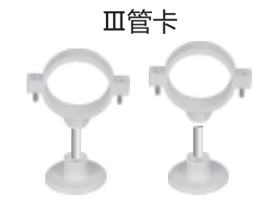 | 个 | 20 | 联塑 | Rp8,722 | Rp174,440 | 现货
20 | 排水管 | 直通 | 个 | 6 | 8020020756 | 直通(管)PVC-U排水配件白色dn75 | Coupling PVC-U Drainage Fittings White dn75 - LESSO | dn75 | 个 | 6 | 联塑 | Rp4,200 | Rp25,200 | 现货
21 | 排水管 | 50 | 根 | 6 | 8020010109 | 建筑排水用PVC-U管(A)白色 dn50 4M | Drain Pipe PVC-U (A) dn50 4M - LESSO | dn50 | 4M/根 | 6 | 联塑 | Rp46,875 | Rp281,250 | 现货
22 | 排水管 | 存水弯，带检修盖50 | 个 | 15 | 8020020266 | 存水弯(带检查口)PVC-U排水配件白色 dn50 | Trap With Cleanout (PVC-U DF) dn50 - LESSO | 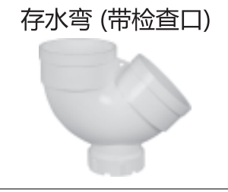 | 个 | 15 | 联塑 | Rp4,717 | Rp70,755 | 现货
23 | 排水管 | 50斜三通 | 个 | 5 | 8020020410 | 45°斜三通PVC-U排水配件白色 dn50 | dn50 Wye(PVC-U DF) -LESSO | dn50 | 个 | 5 | 联塑 | Rp5,184 | Rp25,920 | 现货
24 | 排水管 | 50正三通 | 个 | 10 | 8020020343 | 90°顺水三通(等径三通)PVC-U排水配件白色 dn50 | dn50 Sanitary tee(PVC-U DF) -LESSO | dn50 | 个 | 10 | 联塑 | Rp3,905 | Rp39,050 | 现货
25 | 排水管 | 50直通 | 个 | 10 | 无货
26 | 排水管 | 90度弯头 | 个 | 10 | 8020020597 | 90°直角弯头PVC-U排水配件白色 dn50 | elbow dia 90 50mm - LESSO | dn50 | 个 | 10 | 联塑 | Rp3,230 | Rp32,300 | 现货
27 | 排水管 | 45度弯头 | 个 | 20 | 8020020563 | 45°弯头PVC-U排水配件白色 dn50 | 45° Elbow (PVC-U DF) dn50 - LESSO | dn50 | 个 | 20 | 联塑 | Rp2,159 | Rp43,180 | 现货
28 | 排水管 | 分两片管卡 | 个 | 16 | 8020020187 | Ⅲ型管卡PVC-U排水配件白色 dn50 | dn50 Pipe clamp(T|PVC-U DF) -LESSO |  | 个 | 16 | 联塑 | Rp4,307 | Rp68,912 | 现货
29 | 排水管 | 50U型管卡 | 个 | 10 | 无货
30 | ppr | 50变40直通 | 个 | 1 | 8010071454 | 异径套(PPR 配件)印尼绿色 dn50x40 (1-1/2"x1-1/4") 联塑 | PPR Reducer dn50x40 (1-1/2"x1-1/4") Green(INA) - LESSO | dn50x40 | 个 | 1 | 联塑 | Rp8,290 | Rp8,290 | 现货
31 | PPR管 | 40 | 根 | 5 | 8010062268 | (IDN)PPR冷给水直管S5(1.0MPa)印尼绿色 dn40 (1-1/4") 4M/根 联塑 | (IDN)PPR Pipe S5(1.0Mpa) dn40 (1-1/4") 4M/pcs Green(INA) - LESSO | dn40 | 4M/根 | 5 | 联塑 | Rp66,142 | Rp330,710 | 现货
32 | PPR管 | 直通 | 个 | 10 | 8010071380 | 直通(PPR 配件)印尼绿色 dn40 (1-1/4") 联塑 | PPR Coupling dn40 (1-1/4")- LESSO | dn40 | 个 | 10 | 联塑 | Rp4,514 | Rp45,140 | 现货
33 | PPR管 | 45度弯头 | 个 | 4 | 8010071438 | 45°弯头(PPR 配件)印尼绿色 dn40 (1-1/4") 联塑 | PPR 45° Elbow dn40 (1-1/4") Green(INA) - LESSO | dn40 | 个 | 4 | 联塑 | Rp6,720 | Rp26,880 | 现货
34 | PPR管 | 90度弯头 | 个 | 10 | 8010071404 | 90°弯头(PPR 配件)印尼绿色 dn40 (1-1/4") 联塑 | PPR 90° Elbow dn40 (1-1/4") Green(INA) - LESSO | dn40 | 个 | 10 | 联塑 | Rp7,456 | Rp74,560 | 现货
35 | PPR管 | 正三通 | 个 | 4 | 8010071414 | 90°等径三通(PPR 配件)印尼绿色 dn40 (1-1/4") 联塑 | PPR 90° Tee dn40 (1-1/4") Green(INA) - LESSO | dn40 | 个 | 4 | 联塑 | Rp9,026 | Rp36,104 | 现货
36 | PPR管 | 40变25三通 | 个 | 6 | 8010071364 | 90°异径三通(PPR 配件)印尼绿色 dn40x25 (1-1/4"x3/4") 联塑 | PPR 90° Reducing Tee dn40x25 (1-1/4"x3/4") Green(INA) - LESSO | dn40x25 | 个 | 6 | 联塑 | Rp8,732 | Rp52,392 | 现货
37 | PPR管 | 40变25直通 | 个 | 2 | 8010071449 | 异径套(PPR 配件)印尼绿色 dn40x25 (1-1/4"x3/4") 联塑 | PPR Reducer dn40x25 (1-1/4"x3/4") Green(INA) - LESSO | dn40x25 | 个 | 2 | 联塑 | Rp3,778 | Rp7,556 | 现货
38 | 40管夹 | O型分半管夹 | 个 | 10 | 8010072791 | Ⅰ型管卡(不配爆破螺丝)(PPR 配件)印尼绿色 dn40 (1-1/4") 联塑 | PPR Pipe Clamp I (without Screw) dn40 (1-1/4") Green(INA) - LESSO | 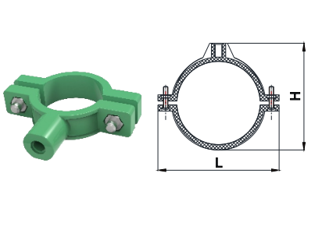 | 个 | 10 | 联塑 | Rp1,570 | Rp15,700 | 现货
39 | 40管夹 ppr | U型不锈钢管卡 | 个 | 15 | 无货
40 | PPR管 | 25 | 根 | 13 | 8010062266 | (IDN)PPR冷给水直管S5(1.0MPa)印尼绿色 dn25 (3/4") 4M/根 联塑 | (IDN)PPR Pipe S5(1.0Mpa) dn25 (3/4") 4M/pcs Green(INA) - LESSO | dn25 | 4M/根 | 13 | 联塑 | Rp25,360 | Rp329,680 | 现货
41 | PPR管 | 直通 | 个 | 20 | 8010071378 | 直通(PPR 配件)印尼绿色 dn25 (3/4") 联塑 | PPR Coupling dn25 (3/4") Green(INA) - LESSO | dn25 | 个 | 20 | 联塑 | Rp1,619 | Rp32,380 | 现货
42 | PPR管 | 弯头 | 个 | 20 | 8010071402 | 90°弯头(PPR 配件)印尼绿色 dn25 (3/4") 联塑 | PPR 90° Elbow dn25 (3/4") Green(INA) - LESSO | dn25 | 个 | 20 | 联塑 | Rp1,713 | Rp34,260 | 现货
43 | PPR管 | 三通 | 个 | 20 | 8010071412 | 90°等径三通(PPR 配件)印尼绿色 dn25 (3/4") 联塑 | PPR 90° Tee dn25 (3/4") Green(INA) - LESSO | dn25 | 个 | 20 | 联塑 | Rp2,748 | Rp54,960 | 现货
44 | PPR管 | U型管卡 | 个 | 100 | 8010071431 | 管卡(PPR 配件)印尼绿色 dn25 (3/4") 联塑 | PPR Pipe Clamp dn25 (3/4") Green(INA) - LESSO | 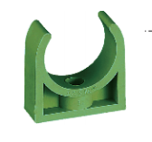 | 个 | 100 | 联塑 | Rp786 | Rp78,600 | 现货
45 | PPR管 | 25三通中部内牙变为20（可安装水龙头） | 个 | 10 | 8010071472 | 内螺纹三通Ⅰ型(PPR 配件)印尼绿色 dn25x1/2" 联塑 | PPR Female Thread Tee I dn25x1/2" Green(INA) - LESSO | 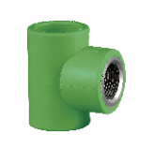 | 个 | 10 | 联塑 | Rp10,556 | Rp105,560 | 现货
46 | PPR管 | 25 90度内牙变为20（可安装水龙头） | 个 | 15 | 8010071394 | 内螺纹弯头Ⅰ型(PPR 配件)印尼绿色 dn25x1/2" 联塑 | PPR Female Thread Elbow I dn25x1/2" Green(INA) - LESSO | 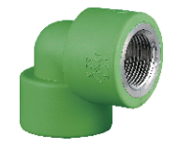 | 个 | 15 | 联塑 | Rp10,100 | Rp151,500 | 现货
47 | 生料带 |  | 卷 | 30 | GPR-EQ07E01001 | Sealtape HQ 12mm x10M 生料带 | SEALTAPE |  | 卷 | 30 |  | Rp3,862 | Rp115,860 | 现货
48 | PVC排水管胶水 | 大胶水 | 瓶 | 2 | GPR-LL02L00004 | PVC 胶水(莱姆) 400g - ISARPLAS | Glue PVC 400g - ISARPLAS |  | 瓶 | 2 |  | Rp54,772 | Rp109,544 | 现货
49 | PVC线管 | 20MM直径 | 条 | 5 | 8030050068 | PVC电线管(B管)白色 dn20 2.9M/根 联塑 | PVC Conduit (grade B) dn20 2.9M/pc White - LESSO |  | 条 | 5 | 联塑 | Rp6,173 | Rp30,865 | 现货
50 | 弯管弹簧 | 20 | 条 | 1 | 8030020361 | 弯管弹簧PVC电工套管配件工具 Φ20B 联塑 | PVC Conduit Bending Spring (for Gade B Conduit) dn20 White - LESSO |  | 条 | 1 | 联塑 | Rp15,140 | Rp15,140 | 现货
51 | 100变 50的补芯 |  | 个 | 10 | 8020020047 | 大小头PVC-U排水配件白色 dn110×50 | Reducer 110mm x 50mm - LESSO | dn110x50 | 个 | 10 | 联塑 | Rp6,277 | Rp62,770 | 现货
52 | 100堵头封盖 |  | 个 | 2 | 无货
53 | 150堵头封盖 |  | 个 | 1 | 无货
Total Excluding PPN不含税总价 |  |  |  |  |  |  |  |  |  |  |  |  | Rp7,781,561
是否含PPN 11%/ Inc.or Exc.PPN 11% |  |  |  |  |  |  |  |  |  |  |  |  | Rp855,972
运费支付Freight Payment |  |  |  |  |  |  |  |  |  |  |  |  | Rp0
Total Include PPN (11%)含税总价 |  |  |  |  |  |  |  |  |  |  |  |  | Rp8,637,533
交货地点 / Franco / Pengiriman
Perusahaan yang memberikan penawaran 报价公司名称 |  |  |  |  |  |  |  | Tanggal Penawaran 报价日期 |  | 2026-06-19
Petugas Pengisian Formulir 报单人员 |  |  |  |  |  |  |  | Petugas Pengecekkan 审查人员/紧急联系人 |  | Yane Fahira：082389223344
1、备注：LALAMOVE，运费客户支付（lalamove，Freight paid by the customer） 2、Delivery Time 交货时间： 3、Packaging包装： 4、Guarantee 保证：卖方保证所售商品的质量和安全，所售商品不存在任何缺陷或损坏。 买方需要在收到货物后最多 2 天检查已收到的货物。 5、Payment Methode：Pembayaran 100% sebelum pengiriman 付款方式： 出货前100%付款 6、Account Name 账户名称：PT. Vantsing International Group Account No账号：268-0321666 Bank 银行：Bank Central Asia KCP Grogol Muwardi Branch 分行：Jl. Muwardi I No.44, RT.1/RW.4, Grogol, Kec. Grogol petamburan, Kota Jakarta Barat, Daerah Khusus Ibukota Jakarta 11460
This Purchase Order is made and signed on the day and date as stated, made in 2 (two) original copies signed by the parties with sufficient stamp duty, each of which has the same binding legal force. 本采购订单于规定日期签署，一式两（2）份原件，由双方签字并加盖足够的印花税，每份具有同等的法律约束力。
Buyer 购买方 |  | 
Seller出售方

